информация о предпринимателях
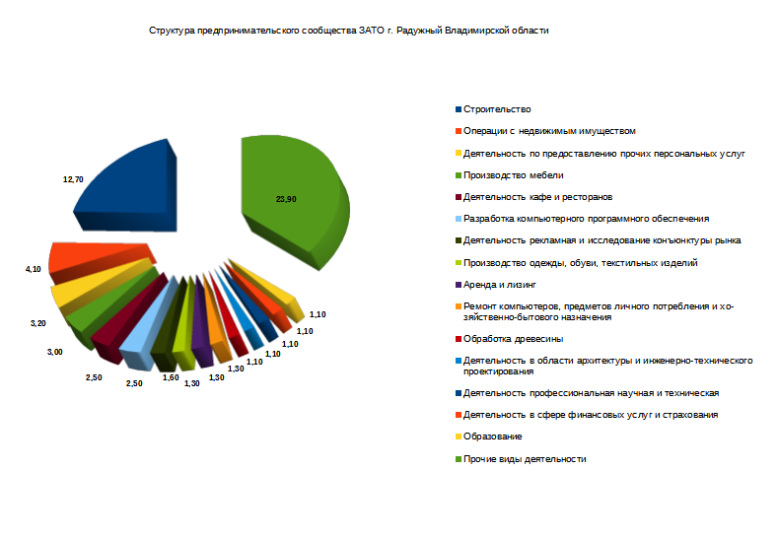
Информация о количестве субъектов малого и среднего предпринимательства на 01.05.2024 г.

Виды экономической деятельности по ОКВЭД | Количество субъектов малого и среднего предпринимательства, единиц
 | Всего | из них:
 |  | юридические лица | ИП
Всего, в том числе:
01. СЕЛЬСКОЕ, ЛЕСНОЕ ХОЗЯЙСТВО, ОХОТА, РЫБОЛОВСТВО И РЫБОВОДСТВО | 2 | 0 | 2
02.Лесозаготовки | 0 | 0 | 0
03. Рыболовство и рыбоводство | 2 | 1 | 1
10. Производство пищевых продуктов | 1 | 0 | 1
13. Производство текстильных изделий | 1 | 0 | 1
14. Производство одежды | 5 | 1 | 4
15. Производство обуви | 1 | 0 | 1
16. Обработка древесины и производство изделий из дерева и пробки, кроме мебели, производство изделий из соломки и материалов для плетения | 6 | 1 | 5
18. Деятельность полиграфическая и копирование носителей информации | 1 | 0 | 1
19.Производство кокса и нефтепродуктов | 0 | 0 | 0
20. Производство химических веществ и химических продуктов | 3 | 2 | 1
21.Производство лекарственных средств и материалов, применяемых в медицинских целях | 2 | 2 | 0
22.Производство резиновых и пластмассовых изделий | 5 | 2 | 3
23. Производство прочей неметаллической минеральной продукции | 0 | 0 | 0
25. Производство готовых металлических изделий, кроме машин и оборудования | 8 | 3 | 5
26. Производство компьютеров, электронных и оптических изделий | 0 | 0 | 0
27. Производство электрического оборудования | 4 | 2 | 2
28. Производство машин и оборудования, не включенных в другие группировки | 2 | 2 | 0
29.Производство автотранспортных средств, прицепов и полуприцепов | 1 | 0 | 1
31. Производство мебели | 13 | 3 | 10
32. Производство прочих готовых изделий | 4 | 1 | 3
33. Ремонт и монтаж машин и оборудования | 3 | 1 | 2
35.Обеспечение электрической энергией, газом и паром; кондиционирование воздуха | 1 | 1 | 0
37.Сбор и обработка сточных вод | 0 | 0 | 0
38.Сбор, обработка и утилизация отходов; обработка вторичного сырья | 0 | 0 | 0
41. Строительство зданий | 23 | 13 | 10
42. Строительство инженерных сооружений | 11 | 2 | 9
43. Работы строительные специализированные | 37 | 4 | 33
45.Торговля оптовая и розничная автотранспортными средствами и мотоциклами и их ремонт | 12 | 2 | 10
46.Торговля оптовая, кроме оптовой торговли автотранспортными средствами и мотоциклами | 35 | 9 | 26
47.Торговля розничная, кроме торговли автотранспортными средствами и мотоциклами | 161 | 11 | 150
49.Деятельность сухопутного и трубопроводного транспорта | 46 | 2 | 44
50.Деятельность водного транспорта | 0 | 0 | 0
51. Деятельность воздушного и космического транспорта | 0 | 0 | 0
52.Складское хозяйство и вспомогательная транспортная деятельность | 10 | 9 | 1
53. Деятельность почтовой связи и курьерская деятельность | 0 | 0 | 0
55. Деятельность гостиниц и ресторанов | 1 | 0 | 1
56. Деятельность по предоставлению продуктов питания и напитков | 14 | 4 | 10
58. Деятельность издательская | 1 | 0 | 1
59. Производство кинофильмов, видеофильмов и телевизионных программ, издание звукозаписей и нот | 0 | 0 | 0
60. Деятельность в области телевизионного и радиовещания | 0 | 0 | 0
61. Деятельность в сфере телекоммуникаций | 2 | 2 | 0
62.Разработка компьютерного программного обеспечения, консультационные услуги в данной области и другие сопутствующие услуги | 14 | 0 | 14
63. Деятельность в области информационных технологий | 10 | 2 | 8
64. Деятельность по предоставлению финансовых услуг, кроме услуг по страхованию и пенсионному обеспечению | 0 | 0 | 0
66. Деятельность вспомогательная в сфере финансовых услуг и страхования | 6 | 1 | 5
67. Вспомогательная деятельность в сфере финансового посредничества и страхования | 0 | 0 | 0
68. Операции с недвижимым имуществом | 23 | 8 | 15
69. Деятельность в области права и бухгалтерского учета | 3 | 2 | 1
70. Деятельность головных офисов; консультирование по вопросам управления | 5 | 1 | 4
71. Деятельность в области архитектуры и инженерно-технического проектирования; технических испытаний, исследований и анализа | 6 | 1 | 5
72.Научные исследования и разработки | 2 | 2 | 0
73.Деятельность рекламная и исследование конъюнктуры рынка | 9 | 0 | 9
74. Деятельность профессиональная научная и техническая прочая | 6 | 0 | 6
77. Аренда и лизинг | 7 | 0 | 7
78. Деятельность по трудоустройству и подбору персонала | 0 | 0 | 0
79. Деятельность туристических агентств и прочих организаций, предоставляющих услуги в сфере туризма | 4 | 1 | 3
80. Деятельность по обеспечению безопасности и проведению расследований | 1 | 1 | 0
81. Деятельность по обслуживанию зданий и территорий | 5 | 0 | 5
82. Деятельность административно-хозяйственная, вспомогательная деятельность по обеспечению функционирования организации, деятельность по предоставлению прочих вспомогательных услуг для бизнеса | 3 | 1 | 2
84. Деятельность органов государственного управления по обеспечению военной безопасности, обязательному социальному обеспечению | 0 | 0 | 0
85. Образование | 6 | 1 | 5
86. Деятельность в области здравоохранения | 3 | 1 | 2
90. Деятельность творческая, деятельность в области искусства и организации развлечений | 1 | 0 | 1
91. Деятельность библиотек, архивов, музеев и прочих объектов культуры | 0 | 0 | 0
92. Деятельность по организации и проведению азартных игр и заключению пари, по организации и проведению лотерей | 0 | 0 | 0
93. Деятельность в области спорта, отдыха и развлечений | 3 | 0 | 3
94.Деятельность общественных организаций | 0 | 0 | 0
95. Ремонт компьютеров, предметов личного потребления и хозяйственно-бытового назначения | 7 | 0 | 7
96. Деятельность по предоставлению прочих персональных услуг | 18 | 1 | 17
Итого: | 560 | 103 | 457

Лист2
Торговля розничная | 37.10
Строительство | 12.70
Операции с недвижимым имуществом | 4.10
Деятельность по предоставлению прочих персональных услуг | 3.20
Производство мебели | 3.00
Деятельность кафе и ресторанов | 2.50
Разработка компьютерного программного обеспечения | 2.50
Деятельность рекламная и исследование конъюнктуры рынка | 1.60
Производство одежды, обуви, текстильных изделий | 1.30
Аренда и лизинг | 1.30
Ремонт компьютеров, предметов личного потребления и хозяйственно-бытового назначения | 1.30
Обработка древесины | 1.10
Деятельность в области архитектуры и инженерно-технического проектирования | 1.10
Деятельность профессиональная научная и техническая | 1.10
Деятельность в сфере финансовых услуг и страхования | 1.10
Образование | 1.10
Прочие виды деятельности | 23.90

Структура предпринимательского сообщества ЗАТО г. Радужный Владимирской области

